Sheet1
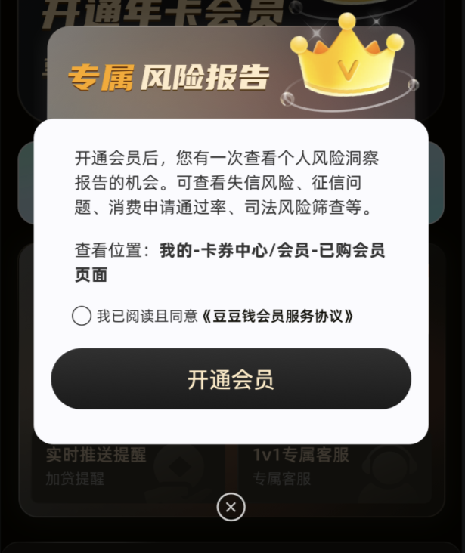
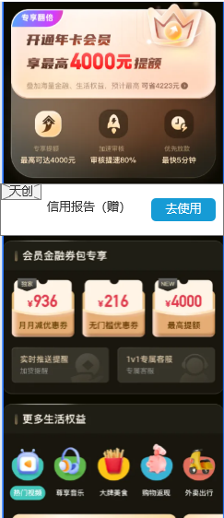
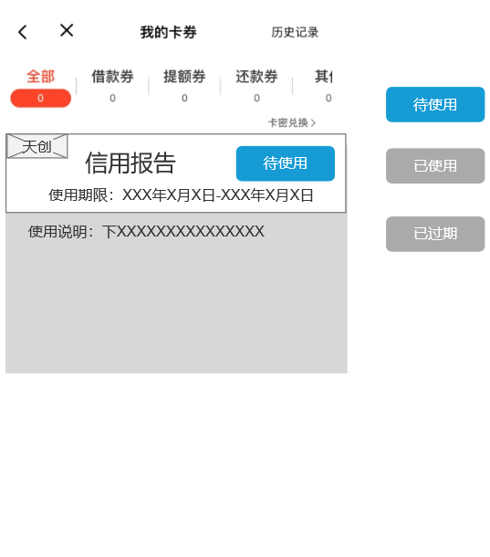
豆豆钱会员二期权益： 注：9.9元注册会员非全量客户展示，仅针对未购买会员用户做挽留弹窗展示。 半年/全年会员免息券内容说明： 1、优惠券一次性全部发放，到有效期内方可以使用。免息券自动发放至用户账户，可在“我的”卡券页面进行使用，仅借款时可选择使用，一次借款只可使用一张免息券。 例：比如半年会员一次性发放6张无门槛优惠券与6张满5000使用优惠券。每个月可以各用一张。其中无门槛的有效期为7天。 2、满5000使用：66*6，分担抵扣前三期担保费： a.该券可抵扣前三期担保费。（单笔满5000元方可使用）； b.单笔借款仅限使用一张优惠券，分三次抵扣，每次抵扣22元； c. 满6000元使用方法同上； 3、用户续费会员时，续费当日把卡券提前发放至用户卡券列表，但按钮置灰不可点击。使用时间表明二期会员时间。按月发放的会员无须提前发放，在会员有效期内按月发放即可。 4、优惠券内容说明： a、18元无门槛使用规则—该券仅限优惠首期还款，优惠金额为18元，本券不限借款金额以及期数； 5000-66元使用规则—该券仅限优惠首期还款，仅借款满5000元可减免66元，本券不限借款期数； b、单笔借款仅限使用一张优惠券，本券仅限发放之日起30日内有效，过期作废； c、本券仅限用户主动还款、账单日自动扣款使用，如用户发生提前结清、逾期还款等情况，本券自动失效； 天创券规则 1.该券仅限会员用户使用，不可转增，不可折现； 2.单个会员用户仅限使用一张优惠券，本券仅限发放之日起30日内有效，过期作废；券兑换后72小时可查看信用报告； 3.本券仅限用户查询个人信用报告场景使用，如用户发生会员退款等情况不可使用 4.券使用位置：我的-卡券中心，UI图详见右下角 |  |  |  | ➢ 零元购 - 巨省 1） 页面：APP商城 - 零元购 2） 规则：未在本APP参与过该活动的用户 3） 购买流程：挑选商品 - 领券下单 - 确认收货 - 提取返现 4）返现金额会在确认收货的次月25号到账至：我的商城-我的返现，在25号之前为预估返现状态。该返现金额，最低提现金额50元，提现至客户的支付宝账户 视频月卡：腾讯、爱奇艺、优酷3选一，领取后有效期15天； 充值注意事项： a) 充值到账时效一般为即时到账，可能会有延迟。若超过24小时未到账，可发送“会员权益问题”工单反馈。 b) 可为非本人充值。 c) 腾讯视频充值，必须填写QQ号码。若客户的腾讯视频会员是用微信注册的，则无法充值。 爱奇艺、优酷视频充值，必须填写正确的手机号码。 d) 若错充入他人账号，无法退款。
会员类型 | 试用会员 | 半年会员 | 全年会员
定价 | 9.9元 | 118元/198元/258元 | 188元/258元/298元/328元
服务期限 | 1个月 | 6个月 | 12个月
优惠券（免息券） | 无门槛：18*1 满2000使用：28*1 | 无门槛：18*6 满5000使用：66*6 分担抵扣前三期担保费 | 无门槛：18*12； 满6000元使用：78*12 分担抵扣前三期担保费
天创券 | / | 天创券 | 天创券
影音权益 | / | 六选一*1 | 五选一*1
 |  | ①腾讯视频直充月卡 | ①爱奇艺视频直充月卡
 |  | ②优酷视频直充月卡 | ②腾讯视频直充月卡
 |  | ③芒果TV会员月卡 | ③优酷视频直充月卡
 |  | ④QQ音乐-绿钻豪华版1个月 | ④芒果TV会员月卡
 |  | ⑤酷狗音乐豪华会员1个月直充 | ⑤QQ音乐-绿钻豪华版1个月
 |  | ⑥蜻蜓FM-超级会员月卡
 |  | / | 五选一*1
 |  |  | ①网易云音乐黑胶会员月卡
 |  |  | ②酷我音乐豪华会员1个月直充
 |  |  | ③酷狗音乐豪华会员1个月直充
 |  |  | ④喜马拉雅VIP巅峰会员1个月直充
 |  |  | ⑤蜻蜓FM-超级会员月卡
吃货福利 | / | 三选一*1 | 三选一*1
 |  | 肯德基代金券-20元 | 肯德基代金券-20元
 |  | 奈雪的茶小面值代金券-30元 | 奈雪的茶小面值代金券-30元
 |  | 百果园在线充值-30元 | 百果园在线充值-30元
直充福利 | 三选一*1 | 三选一*6个月 | 五选一*12个月
 | ①猫眼电影10元代金券 | ①猫眼电影10元代金券 | ①猫眼电影10元代金券
 | ②滴滴打车10元快车券 | ②滴滴打车10元快车券 | ②美团外卖会员-月卡-15元
 | ③Q币10元 | ③Q币10元 | ③滴滴打车10元快车券
 |  |  | ④饿了么超级会员卡（卡密）
 |  |  | ⑤Q币10元

维信卡卡贷会员一期权益：
权益名称 | 权益面值 | 有效期 | 发放频次
不定期提额券 | 最高2000 元 | 使用提额券至授信额度过期 | 仅开通当日发放1张
免息券 | 半年：满5000-66元 全年：满7000-78元 | 1个月 | 开通当日发放一张，之后每月按开通日的下月当日发放一张（年卡12个月、半年卡6个月）
 | 无门槛18元 | 7天 | 开通当日发放一张，之后每月按开通日的下月当日发放一张（年卡12个月、半年卡6个月
影音权益 （同豆豆钱会员权益） | / | 六选一*1 | 五选一*1
 |  | ①腾讯视频直充月卡 | ①爱奇艺视频直充月卡
 |  | ②优酷视频直充月卡 | ②腾讯视频直充月卡
 |  | ③芒果TV会员月卡 | ③优酷视频直充月卡
 |  | ④QQ音乐-绿钻豪华版1个月 | ④芒果TV会员月卡
 |  | ⑤酷狗音乐豪华会员1个月直充 | ⑤QQ音乐-绿钻豪华版1个月
 |  | ⑥蜻蜓FM-超级会员月卡
 |  | / | 五选一*1
 |  |  | ①网易云音乐黑胶会员月卡
 |  |  | ②酷我音乐豪华会员1个月直充
 |  |  | ③酷狗音乐豪华会员1个月直充
 |  |  | ④喜马拉雅VIP巅峰会员1个月直充
 |  |  | ⑤蜻蜓FM-超级会员月卡
吃货福利 （同豆豆钱会员权益） | / | 三选一*1 | 三选一*1
 |  | 肯德基代金券-20元 | 肯德基代金券-20元
 |  | 奈雪的茶小面值代金券-30元 | 奈雪的茶小面值代金券-30元
 |  | 百果园在线充值-30元 | 百果园在线充值-30元
直充福利 （同豆豆钱会员权益） | 三选一*1 | 三选一*6个月 | 五选一*12个月
 | ①猫眼电影10元代金券 | ①猫眼电影10元代金券 | ①猫眼电影10元代金券
 | ②滴滴打车10元快车券 | ②滴滴打车10元快车券 | ②美团外卖会员-月卡-15元
 | ③Q币10元 | ③Q币10元 | ③滴滴打车10元快车券
 |  |  | ④饿了么超级会员卡（卡密）
 |  |  | ⑤Q币10元

